連盟マーク入りシューズ申込書
連盟マーク入りシューズ申込書 (2026.01.01)

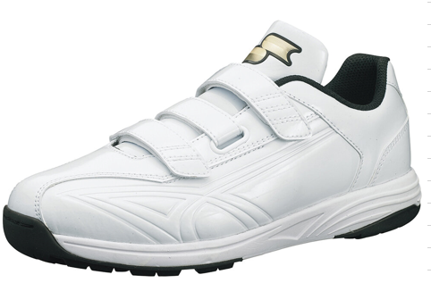
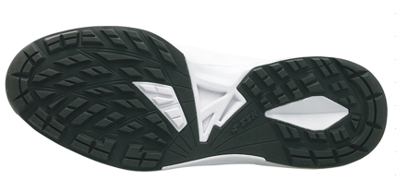
 |  |  |  | メーカー発注日（連盟本部で記入します） |  | 年 月 日

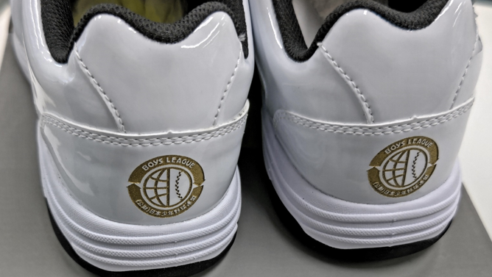

連盟に在庫がない場合、お届け迄2ヶ月以上かかる場合があります。在庫状況は連盟にお問い合わせください。
販売価格（税込） | ¥7,700
 |  |  |  | ＊ヒール中央部 連盟マーク入り
メーカー対象品番 |  | SSF5200
素材 |  | 甲材：人工皮革
 |  | 底材：ゴム・合成樹脂
サイズ規格 |  | 22.0～30.0cm （29.5cm規格外）

ーーーーーーーーーーーーーーーーーーーーーーーーーーーーーーーーーーーーーーーー
ブロックもしくは支部名 | チーム名 |  | サイズ（㎝） |  | 数量 | 金額
 |  |  |  |  |  | ¥0
 |  |  |  |  |  | ¥0
 |  |  |  |  |  | ¥0
合計 |  |  |  |  | 0 | ¥0

複数ご注文の場合、まとめて代表者様へ発送させて頂きます。原則として着払いでの発送となります。
ご入金の確認が取れ次第、メーカーに発注いたします。在庫状況によっては数ヶ月のお時間がかかります。
【銀行振込の場合】 池田泉州銀行 難波支店 普通26388 公益財団法人日本少年野球連盟
【郵便局での振込の場合】 記号14150 番号33494331 公益財団法人日本少年野球連盟
※サイズ交換の際のご注意※
サイズ交換は新品・未使用品に限ります。タグや箱が無い物は対応できませんのでご注意ください。
サイズ交換の際の送料はご注文者様の負担となります。連盟本部に在庫がない際は数ヶ月のお時間を要します。

商品発送先住所 | 〒 ―
宛名
電話番号 |  |  | 申込日 |  | 年 月 日
ご注文はFAX（06-6647-8989）またはメール（nakano.mame@boysleague-jp.org)でお願いいたします。

